상품제안서
주방4종세트 | 상품코드: S12783

 |  |  |  |  |  |  | 02-713-8555 | www.synergygift.co.kr
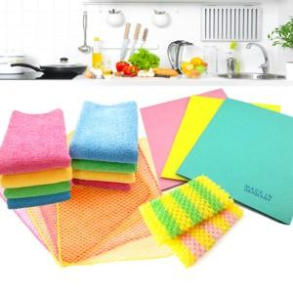

【상세/제작정보】 | 최소수량미만 인쇄는 +15,000원(1회) 추가됩니다.

【인쇄/포장옵션】 | 실크 / 전용종이케이스포장

【공급단가】 | 수량 | 150~ | 500~ | 1,000~ | 2,000~ | 3,000~
*VAT별도 | 단가 | 1,960원 | 1,890원 | 1,810원 | 1,740원 | 1,700원

【상품 URL】 | https://www.synergygift.co.kr:443/src/goods_detail.php?gdno=6170

